puntoB
 |  |  |  |  | Usuarios.dat
 | Vendedores.dat |  |  |  |  |  |  | Fecha de registración |  |  | Ventas.dat |  |  |  | Fecha (día, mes y año)
indice | Código de vendedor (char[5]) | Nombre (char [30]) | Provincia (1 a 24) | Calificación (1 a 10) | Código de usuario (char[5]) | Nombre | DNI | dia | mes | anio | Número de compra (entero) | Código de vendedor | Código de usuario | Importe | dia | mes | anio | Tipo de pago(1,2,3)
1 | V010 | Lucas Martínez | 9 | 8 | U010 | María Gómez | 34256789 | 12 | 5 | 2023 | 1001 | V081 | U010 | 12500.5 | 15 | 3 | 2023 | 1
2 | V025 | María González | 15 | 9 | U023 | Lucas Fernández | 29876543 | 18 | 11 | 2022 | 1002 | V081 | U023 | 7800 | 22 | 6 | 2024 | 2
3 | V033 | Juan Pérez | 8 | 7 | U037 | Valeria Ramírez | 40123456 | 4 | 8 | 2015 | 1003 | V081 | U037 | 4500.75 | 12 | 6 | 2021 | 1
4 | V048 | Sofía Ramírez | 19 | 6 | U045 | Juan Pérez | 25678901 | 23 | 1 | 2012 | 1004 | V010 | U045 | 9800 | 5 | 1 | 2024 | 3
5 | V056 | Pedro López | 9 | 10 | U052 | Sofía Sánchez | 38765432 | 15 | 7 | 2015 | 1005 | V056 | U052 | 1500 | 27 | 9 | 2020 | 2
6 | V067 | Valeria Sánchez | 22 | 5 | U068 | Diego López | 31567890 | 30 | 3 | 2025 | 1006 | V056 | U068 | 12500.25 | 18 | 2 | 2024 | 1
7 | V074 | Carlos Fernández | 10 | 9 | U073 | Natalia Domínguez | 34567891 | 10 | 10 | 1999 | 1007 | V010 | U073 | 2500.5 | 30 | 11 | 2021 | 3
8 | V081 | Natalia Torres | 9 | 6 | U086 | Pedro Torres | 27890123 | 5 | 9 | 2015 | 1008 | V010 | U086 | 17500.9 | 10 | 10 | 2024 | 2
9 | V092 | Diego Herrera | 18 | 7 | U094 | Julia Herrera | 36678902 | 25 | 6 | 2015 | 1009 | V056 | U094 | 10500 | 23 | 5 | 2022 | 1
10 | V100 | Julia Domínguez | 9 | 8 | U100 | Carlos Medina | 33256780 | 17 | 2 | 2020 | 1010 | V056 | U100 | 8500.75 | 2 | 7 | 2024 | 3

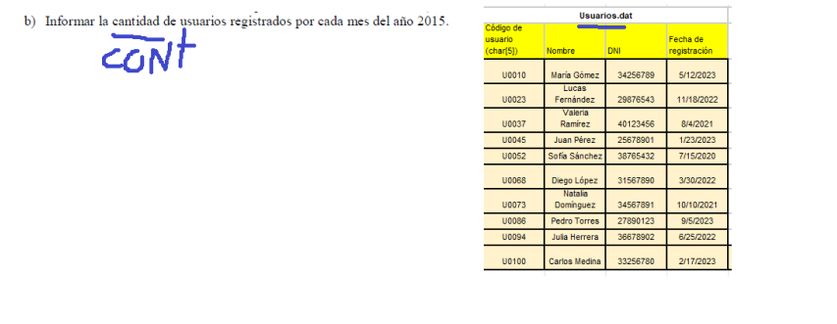
 |  |  |  |  |  |  |  |  |  |  |  |  |  |  |  |  | Cantidad 2015
 |  |  |  |  |  |  |  |  |  |  |  |  |  |  |  |  | 4

